Blad1
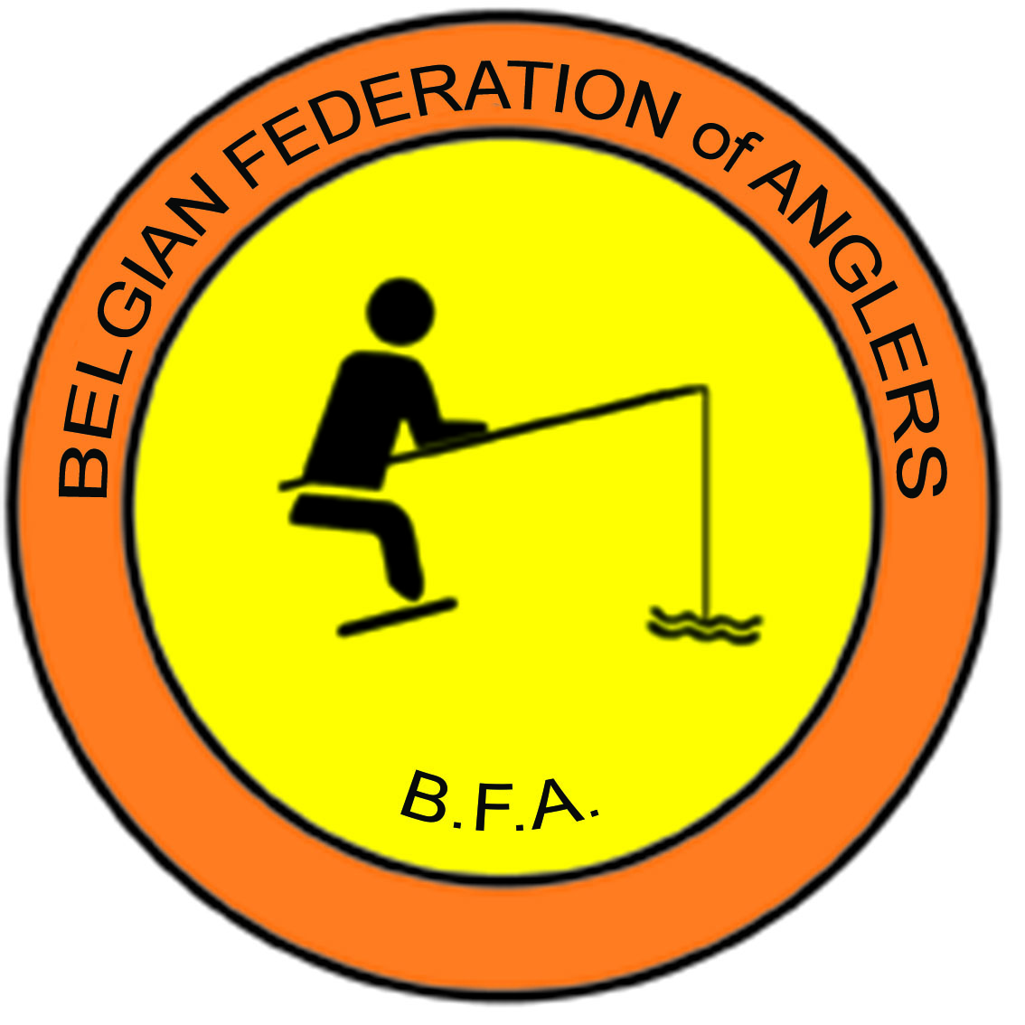
 | BELGIAN FEDERATION OF ANGLERS
 | Kampioenschap van België / Championnat de Belgique

DAMES
2022-09-25
Albertkanaal
Diepenbeek

 | Namen | Verb. | 1ste Beurt/Manche |  |  | 2de Beurt/Manche |  |  | Tot.
PL | Noms | Fed. | nr. | Gew. | Ptn | nr. | Gew. | Ptn | T.Pt | T.Gew.
 |  |  | n° | Poids | Pts | n° | Poids | Pts | T.Pt | T.Poids

1 | Schauwers Lena | VLL | 3 | 3060 | 1 | 9 | 4015 | 1 | 2 | 7075
2 | Mertens Sarina | HVVB | 14 | 2090 | 2 | 11 | 3010 | 2 | 4 | 5100
3 | Leenaerts Evi | APB | 2 | 1995 | 3 | 10 | 2460 | 3 | 6 | 4455
4 | Vermeersch Iris | EHC | 10 | 825 | 7 | 14 | 2080 | 4 | 11 | 2905
5 | Renna Lina | FDS | 9 | 1645 | 4 | 3 | 850 | 9 | 13 | 2495
6 | Parez Sonja | OVL | 12 | 1060 | 5 | 5 | 950 | 8 | 13 | 2010
7 | Cami Jessy | KLV | 1 | 565 | 9 | 7 | 1900 | 5 | 14 | 2465
8 | Windels Sabine | WVL | 6 | 425 | 11 | 2 | 1615 | 7 | 18 | 2040
9 | Verswijvel Inez | APB | 13 | 305 | 12 | 6 | 1705 | 6 | 18 | 2010
10 | Verhelst Céline | FDS | 5 | 930 | 6 | 12 | 535 | 12 | 18 | 1465
11 | Weekers Tamara | HVVB | 11 | 705 | 8 | 4 | 620 | 11 | 19 | 1325
12 | Liebesens Flavie | FDS | 4 | 525 | 10 | 13 | 705 | 10 | 20 | 1230
13 | Baert Kim | OVL | 15 | 0 | 15 | 15 | 0 | 15 | 30 | DSQ
14 | Lauvaux Michèle | EHC | 7 | 0 | 15 | 8 | 0 | 15 | 30 | DSQ
15 | Defour Celia | FLPC | 8 | 0 | 15 | 1 | 0 | 15 | 30 | Afw

